Лист1
Название | Описание | Год возникновения | Классификация | Принцип работы | Интерфейс | Преимущества | Недостатки | Вывод
RCS | RCS (англ. Revision Control System) — одна из самых первых систем управления версиями, разработанная в 1982 году. | 1982 |  | Для каждого файла, зарегистрированного в системе, она хранит полную историю изменений, причём для текстовых файлов используется эффективный алгоритм дельта-компрессии, когда хранится только последняя версия и все межверсионные изменения. | 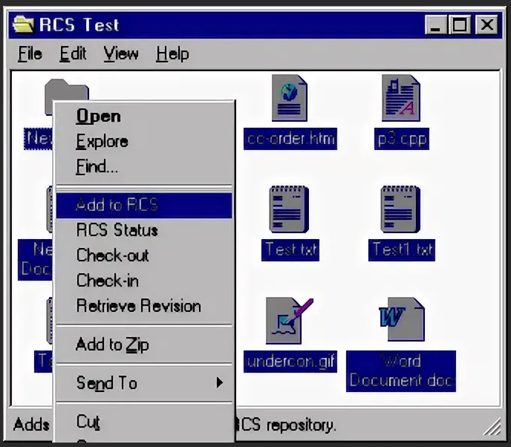 | позволяет обмениваться сообщениями через мобильный интернет или Wi-Fi-сети, а не отправлять их традиционным способом в виде SMS или MMS. ... Сервис RCS позволяет также создавать групповые чаты, обмениваться геолокацией, видеть статус (онлайн/офлайн), даже совершать видеозвонки. | Отсутствие коллективной работы на практике выглядит так, что только тот пользователь, который произвел действие «Lock» над файлом или файлами, может вносить изменения. Другие пользователи запросить эти же файлы на редактирование не могут, пока первый пользователь не закончит работу с ними. | Устаревшая
CVS | Централизованная система управления версиями, популярная в 1990-е - начале 2000-х годов. | 1990 |  | Хранит историю изменений определённого набора файлов, как правило, исходного кода программного обеспечения, и облегчает совместную работу группы людей над одним проектом. | 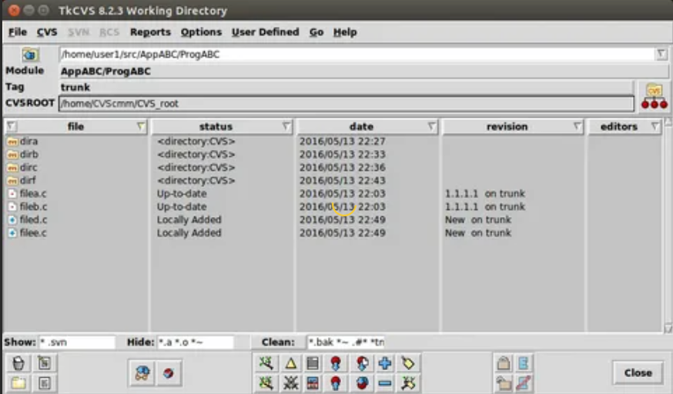 | Испытанная временем технология, которая удерживается на рынке десятки лет. | Невозможно переименовать файл или каталог так, чтобы это изменение было отражено в истории. Ограниченная поддержка юникода и не-ASCII-имён. Публикации изменений не атомарны. Наборы изменений не поддерживаются. Неэффективное хранение двоичных файлов. Оригинальный GNU CVS не поддерживает разграничения прав между пользователями репозитория. Внутренние механизмы контроля целостности практически отсутствуют, зачастую даже невозможно точно утверждать, повреждён ли репозиторий, и если да, то каким образом | Устаревшая
Subversion | Subversion (SVN) — это бесплатная система управления версиями с открытым исходным кодом. | 2000 |  | Subversion — централизованная система (в отличие от распределённых систем, таких как Git или Mercurial), то есть данные хранятся в едином хранилище. Хранилище может располагаться на локальном диске или на сетевом сервере. | 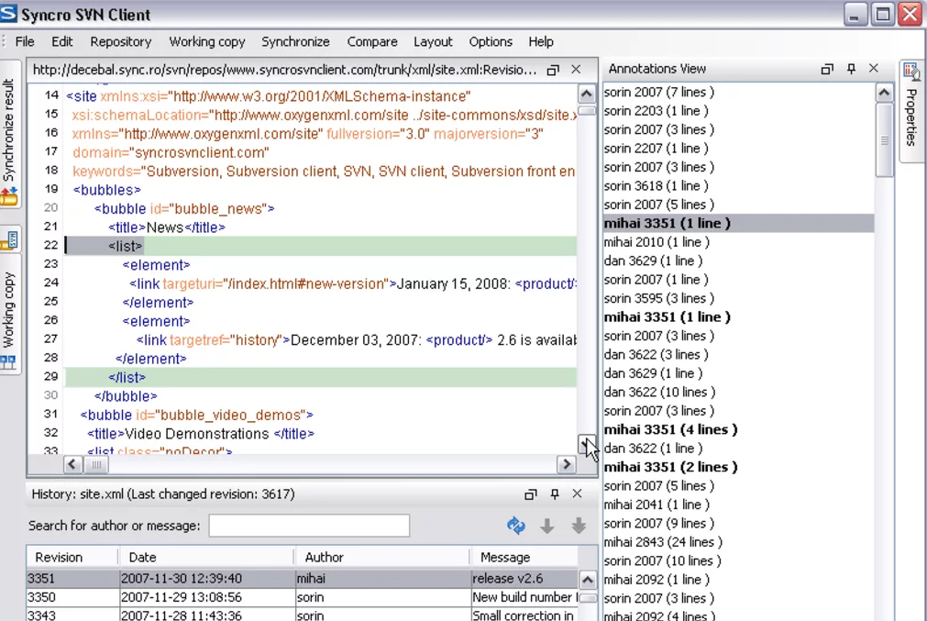 | SVN имеет лучшую поддержку Windows. SVN может проверить / клонировать поддерево SVN поддерживает эксклюзивный контроль доступа, svn lock который полезен для трудно объединяемых файлов SVN легче поддерживает двоичные и большие файлы (и не требует копирования старых версий везде). | Проблемы при переименовании файлов. Слабая поддержка слияния ветвей. Невозможность удаления данных из хранилища | Устаревшая
Aegis | Aegis, созданная Питером Миллером в 1991 году, является первой альтернативой централизованным системам управления версиями. | 1991 |  | Все операции в ней производятся через файловую систему Unix. К сожалению, в Aegis нет встроенной поддержки работы по сети, но взаимодействия можно осуществлять, используюя такие протоколы, как NFS, HTTP, FTP. | 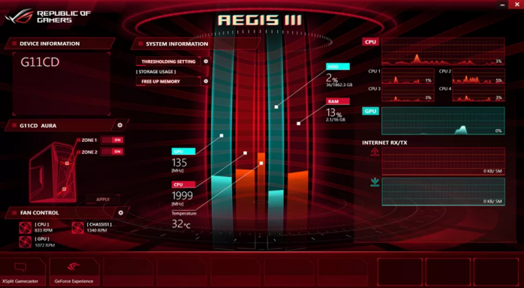 | Надежный контроль корректности загружаемых изменений. Возможность предоставлять различные уровни доступа к фалам репозитория, что дает приличный уровень безопасности. Качественная документация. Возможность переименовывать файлы, сохраненные в репозитории, без потери истории изменений. Возможность работы с локальным репозиторием, если отсутствует сетевой доступ к главному репозиторию. | Отсутствие встроенной поддержки сетевого взаимодействия. Сложность настройки и работы с репозиторием. Слабые графические интерфейсы. | Сложность работы Aegis может оттолкнуть пользователей от использования систем контроля версий, поэтому ее нельзя рекомендовать для ознакомления или ведения небольших программных проектов. Однако, она имеет ряд преимуществ, которые могут быть полезны в некоторых специфических ситуациях, особенно, когда требуется жесткий контроль за качеством разрабатываемого программного обеспечения.
Monoton | Monotone – еще одна децентрализованная система управления версиями, разработанная Грейдоном Хоэм. | 2003 |  | В ней каждый клиент сам отвечает за синхронизацию версий разрабатываемого продукта с другими клиентами. | 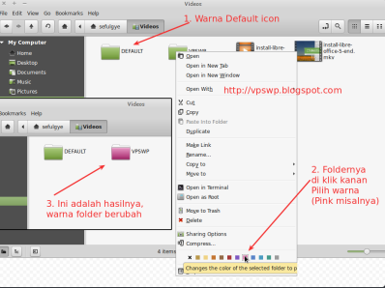 | Простой и понятный набор команд, схожий с командами Subversion и CVS. Поддерживает переименование и перемещение файлов и директорий. Качественная документация, значительно облегчающая использование системы контроля версий. | Низкая скорость работы. Отсутствие мощных графических оболочек. Возможные (но чрезвычайно низкие) совпадения хэш - кода отличных по содержанию ревизий. | Monotone - это мощный и удобный инструмент для управления версиями разрабатываемого проекта. Набор команд - продуман и интуитивно понятен, особенно, он будет удобен для пользователей, привыкших к работе c Subversion и CVS. Прекрасно оформленная и полная документация позволит быстро освоиться и использовать все возможности Subversion на полную мощность.
Git | Git (произносится «гит»[7]) — распределённая система управления версиями. | 2005 |  | Распределённая система управления версиями. |  | Проект можно откатить, удобность для работы в группе | Отсутствие переносимой на другие операционные системы поддержки путей в кодировке Unicode в Microsoft Windows | Один из самых удобных СКВ на данный момент
Bazaar | Система Bazaar разработана с целью облегчить работу над развитием свободных и открытых проектов для всех желающих. | 2005 |  | В отличие от чисто распределённых систем контроля версий, которые не используют центральный сервер, Bazaar поддерживает работу как с сервером так и без него. Возможно даже использовать оба метода одновременно для одного и того же проекта. Сайты Launchpad и SourceForge предлагают свободный хостинг для проектов, которые используют Bazaar. | 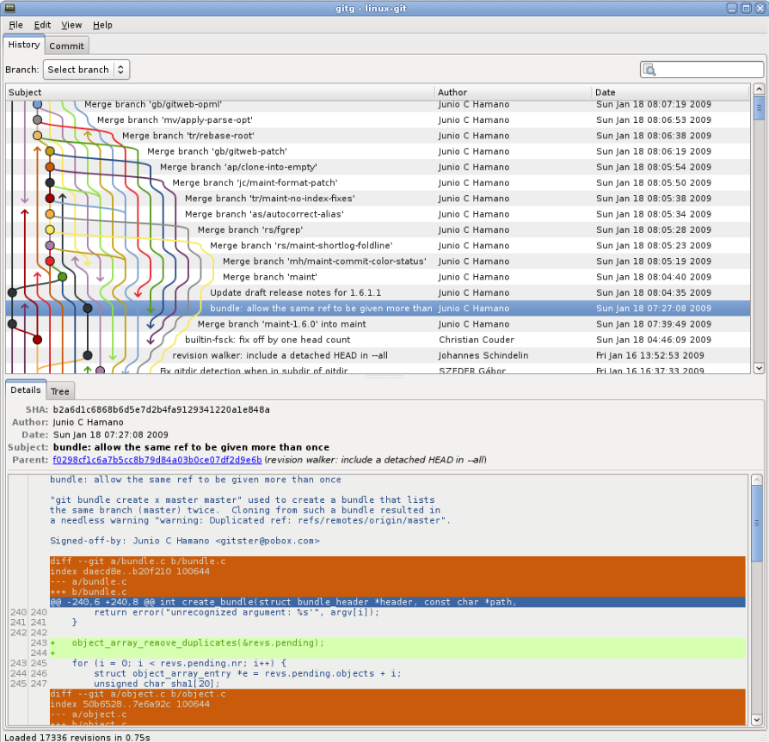 | Кросплатформенная поддержка. Удобный и интуитивно понятный интерфейс. Простая работа с ветками проекта. Возможность работы с репозиториями других систем контроля версий. Великолепная документация. Удобный графический интерфейс. Чрезвычайная гибкость, позволяющая подстроится под нужды конкретного пользователя. | Более низкая скорость работы, по сравнению с git и mercurial, но эта ситуация постепенно исправляется. Для полноценного функционирования необходимо устанавливать достаточно большое количество плагинов, позволяющих полностью раскрыть все возможности системы контроля версий. | Bazaar – удобная система контроля версий с приятным интерфейсом. Хорошо подходит для пользователей, которых отталкивает перспектива работы с командной строкой. Множество дополнительных опций и расширений позволит настроить программу под свои нужды. Схожесть системы команд с Git и Subversion, и возможность работы напрямую с их репозиториями, - сделает переход на Bazaar быстрым и безболезненным. Об успешности базара говорит и тот факт, что ей пользуются разработчики Ubuntu Linux.
Arch | Arch – распределенная система контроля версий, созданная Томом Лордом. Изначально она создавалась для решения проблем CVS, что им вполне удалось. | 2002 |  | Arch осуществляет атомарные операции по сохранению изменений в репозиторий, т.е. исключает ситуацию скачивания репозитория, когда часть изменений загружена, а часть еще не успела загрузиться. |  | модель непрерывной разработки rolling-release; подстройка под пользователя и современность; гибкое управление пакетами и целостность; | Главный недостаток - построение системы, предполагающей полностью ручную установку и настройку компонентов ОС. Проводить различные операции также придется вручную путем прописывания команд. Этот минус сдерживает рост популярности среди комьюнити. Спустя определенное время, такой тип работы надоедает даже профессионалу. Но по сравнению с дружелюбным Ubuntu "АРЧ" более стабилен, а настройки и плавная работа "не слетают" после очередного обновления системы. | Поддержка возможности создания веток версий проекта, гибко управлять ими, объединять, откатываться на предыдущие ревизии, - делает Perforce вполне конкурентно способной системой и способствуют ее широкому распространению. Однако, это продукт - коммерческий, что несколько сужает область его применения и сдерживает распространение. В основном, он используется в больших коммерческих компаниях, для которых важна не только функциональность, но и своевременная техническая поддержка.
Perforce | Perforce — коммерческая система управления версиями. Доступна бесплатная лицензия для двадцати пользователей. Разработана компанией Perforce Software, основанной в 1995 году. Система имеет клиент-серверную архитектуру. Сервер Perforce может одновременно иметь несколько репозиториев, | 2002 |  | Клиент предоставляет графический интерфейс и широкий набор утилит для работы из командной строки. Клиентская часть реализована для широкого набора операционных систем. Также разработан большой набор плагинов, позволяющих интегрироваться с широким кругом сред разработки программного обеспечения и приложений других разработчиков: IntelliJ IDEA, XCode, Autodesk 3D Studio Max, Autodesk Maya, Adobe Photoshop, Microsoft Office, Eclipse, emacs. Помимо этого система предоставляет множество других возможностей — различного вида извещения (notification) | 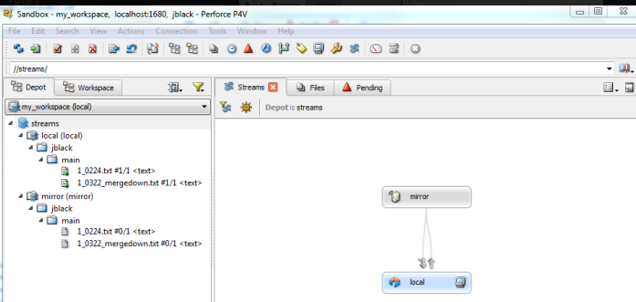 | Кросплатформенная поддержка. Удобный и интуитивно понятный интерфейс. Простая работа с ветками проекта. Возможность работы с репозиториями других систем контроля версий. Великолепная документация. Удобный графический интерфейс. | пользовательский интерфейс ужасен, сложен и просто не интуитивно понятен. Он глючит и часто дает сбой. | В отличие от большинства систем контроля версий, Perforce не хранит на клиенте почти никакой информации. Для подключения к серверу ему нужно знать только адрес сервера (P4PORT), имя пользователя (P4USER) и имя рабочей копии (P4CLIENT). Вся остальная информация хранится на сервере. При этом клиент глуп и вся логика команд так же находится на сервере. Для выполнения любой команды клиент выполняет примерно следующую последовательность действий:
Mercurial | Распределенная система контроля версий Mercurial разрабатывалась Мэттом Макалом параллельно с системой контроля версий Git, созданной Торвальдсом Линусом. Первоначально, она была создана для эффективного управления большими проектами под Linux’ом, а поэтому была ориентирована на быструю и надежную работу с большими репозиториями | 2005 |  | Распределённая система управления версиями. | 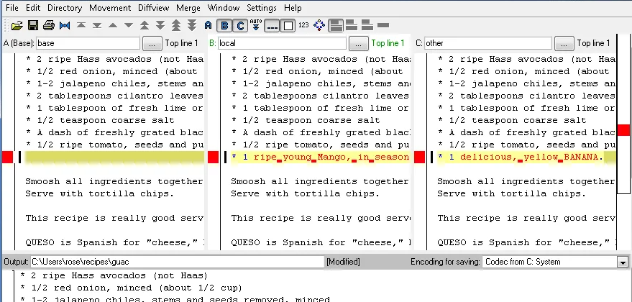 | Быстрая обработка данных. Кросплатформенная поддержка. Возможность работы с несколькими ветками проекта. Простота в обращение. Возможность конвертирования репозиториев других систем поддержки версий, таких как CVS, Subversion, Git, Darcs, GNU Arch, Bazaar и др. | Возможные (но чрезвычайно низкие) совпадения хеш - кода отличных по содержанию ревизий. Ориентирован на работу в консоли. | Простой и отточенный интерфейс, и набор команд, возможность импортировать репозитории с других систем контроля версий, - сделают переход на Mercurial и обучение основным особенностями безболезненным и быстрым. Вряд ли это займет больше нескольких дней.
TFS | Team Foundation Server (TFC) это некое комплексное решение, в состав которого входит и система управления версиями, и система сбора данных, и построения отчетов, и другие полезные функции. | 2005 |  | Управляемый проект при работе с TFC представляет собой ветки исходного кода проекта, наборы отчетов и пользовательские элементы. При создании проекта заранее выбираются его параметры, которые можно, как выбирать самостоятельно, так и использовать шаблоны. Шаблоны позволяют определить путь развития проекта, сделать его гибким или жестко формализованным, заложить стратегию развития, учесть необходимые заготовки документов и отчетов. | 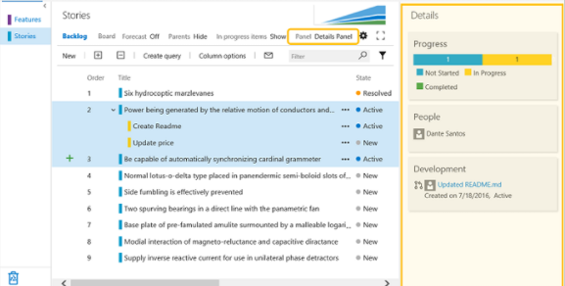 | совместно корректировать файлы проекта; разрешать конфликты; создавать ветки проектов, а затем объединять их; управлять доступом к репозиторию; откатываться на предыдущие версии; создавать отложенные изменения - изменения, которые, непосредственно, не добавлены в репозиторий, но их могут видеть другие пользователи, причем скачать эти изменения можно, только получив специальное разрешение от владельца изменений; помечать отдельные версии файлов в репозитории и группировать их; | У вас есть тарелка, полная сладостей, просто выберите ту, которая вам нравится. Звучит здорово, поэтому читатели хотели бы сказать, что в целом вы окажетесь в такой ситуации, если у вас есть корпоративная лицензия Microsoft. Поскольку у MS есть несколько приложений, если у вас есть корпоративное соглашение, вы можете выбрать любое приложение, которое вы предпочитаете. Если вы хотите применять гибкие методологии в процессе разработки, вам нужен TFS. Существует старая поговорка «Время - деньги», это верно для TFS, так как экономит время команд, управляя несколькими работами в одном наборе. Будучи многозадачным приложением, это его самый большой плюс. Это легко понять, так как она имеет платформу Windows, которая очень удобна для пользователя. | TFC - мощный и удобный инструмент, позволяющий не только управлять версиями исходного кода, но и полностью организовывать весь цикл разработки проекта от написания программ до их документации. Однако, эта мощная и сложная система больше подходит для ведения больших проектов, требующих сложного и досконального управления разработкой. Если у вас - небольшая разработка, то имеет смысл использовать менее мощный инструмент, а еще лучше свободно распространяемый, так как это вам сэкономит время, деньги и нервы.

